Custos
CALCULADORA DE CUSTOS DE IMPRESSAO 3D
CÁLCULO RAPIDO
Valores da peça (dado pelo fatiador) |  |  |  |  |  | RESULTADOS
 | Comprimento utilizado | 10000 | mm
 | Tempo de impressão | 10 | hrs | 0 | minutos | Valor final | R$320.01
 | Diâmetro do filamento | 1.75 | mm
 | Densidade | 1.04 | g/cm³
 | Área do diâmetro do filamento | 2.405 | mm²
Tabela de custos OPEN SOURCE | Peso estimado | 25 | grs

CÁLCULO DETALHADO
Especificações do material e impressora
Despesas de produção | Tipo de filamento | ABS Comum
 | Valor do quilo (filamento) | R$ 124.90
 | Preço por KWh | R$ 0.75
 | Consumo da máquina (Watts) | 150
 | Média de falhas | 5%

Custos Relacionados à impressão
Modelagem 3D | R$ 60,00 por hora | R$ -
Pintura ou acabamento | R$ 40,00 por hora | R$ -
Set-up de maquina | preço fixo | R$ 10.00
Custo material |  | R$ 3.12
Custo energia |  | R$ 1.13
Custo de manutenção |  | R$ 0.16
Custo de falhas |  | R$ 0.16
Custo de acabamento |  | R$ -
Custo de produção total |  | R$ 14.56

Retorno de investimento
Tempo desejado (meses) | Valor da Máquina | Custo por hora
6 | R$ 3,500.00 | R$ 1.94
Horas de trabalho por dia | Dias por mês
15 | 20
Custo de retorno total à ser adicionado |  | R$ 19.44

Custos Administrativos
Funcionarios |  | R$ 1,400.00
Aluguel |  | R$ 1,200.00
Contas (agua, luz, internet) |  | R$ 400.00
Contador |  | R$ 200.00
Outros (café / fika) |  | R$ 100.00
Valor á ser adicionado por hora |  | R$ 11.00
Custo administrativo total |  | R$ 110.00

Somatória de custos
Custo total de produção |  | R$ 144.01
Porcentagem de lucro desejada |  | 50%
Impostos (ICMS ou ISS) |  | 5%
Valor de venda final |  | R$ 320.01

Observações
selecionar o material correto em "calculo detalhado"
PROIBIDA A VENDA DESTA TABELA

Autores:
Italo C J Soares
Marcelo Souza
Murilo Laffranchi
Wilson Junior

Em caso de duvidas, busque o arquivo atualizado no grupo
https://www.facebook.com/groups/118362468684051/?hc_ref=NEWSFEED

Atenção ás cores das celulas | Não editar
 | Não editar
 | ddd

Acessórios
CUSTOS E PROPRIEDADES DOS MATERIAIS

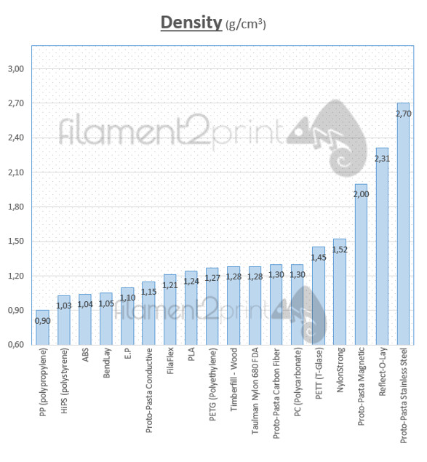
MATERIAL | Valor + FRETE | Densidade (g/m³) | Diam. Filamento
ABS Comum | R$ 124.90 | 1.04 | 1.75
ABS Barato | - | 1.04 | 1.75
ABS Premium | - | 1.04 | 1.75
PLA Premium | - | 1.24 | 1.75
PLA Comum | R$ 161.90 | 1.24 | 1.75
PLA Barato | - | 1.24 | 1.75
Tritan | R$ 259.90 | - | 1.75
PETG | R$ - | 1.25 | 1.75

